Лист1
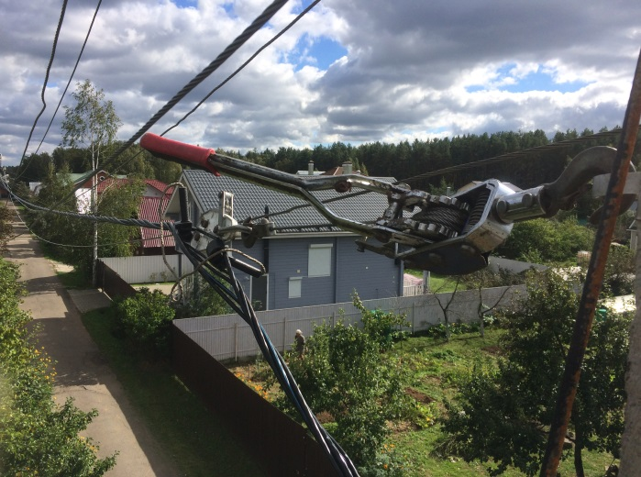
Коммерческое предложение 154-19 от 18.06.2019 г.
на установку узлов учета электроэнергии на ж/б опорах ЛЭП в СНТ "Клен", по адресу: Московская область, Одинцовский район

Расчет стоимости работ и материалов для монтажа прибора учета однофазного,многотарифного.

Расчет стоимости материалов
 | Наименование | ед. измерения | Цена | Количество | Стоимость
1 | Бокс металлический IP-54,с замком. | шт. | 1800 | 1 | 1800
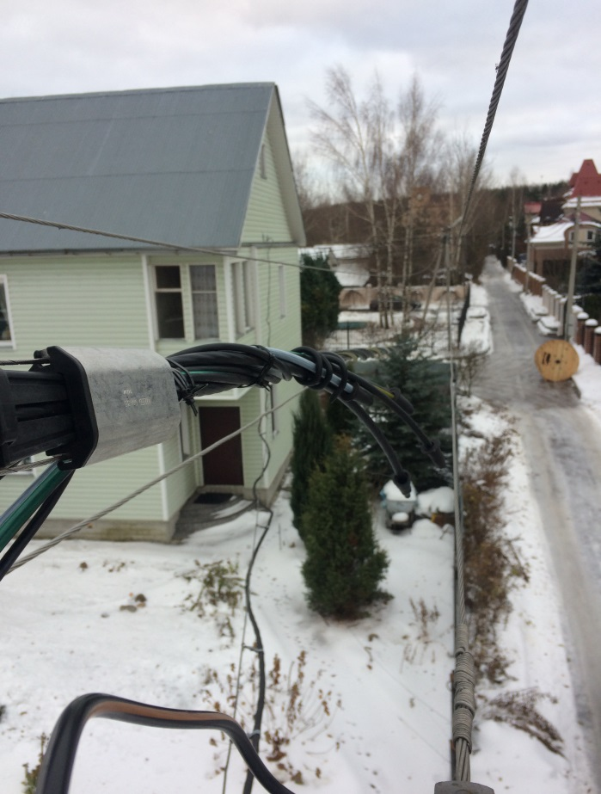
2 | Счетчик электроэнергии Меркурий 206.RN | шт. | 2400 | 1 | 2400
3 | Автоматический выключатель ИЭК 2Р, max40А | шт. | 140 | 1 | 140
4 | Бокс пластиковый под пломбировку | шт. | 50 | 1 | 50
5 | Гофра ПНД черная D-32мм. | м | 40 | 3 | 120
6 | Болты,гайки,шайбы,саморезы,хомуты. | компл. | 50 | 1 | 50
7 | Прокалывающий зажим ИЭК 16-95/1,5-10 | шт. | 140 | 4 | 560
8 | Лента монтажная с замком F-207 | компл. | 70 | 6 | 420
9 | Заземляющий кабель | шт. | 150 | 1 | 150
10 | DIN-рейка | шт. | 30 | 1 | 30
11 | Провод ПуГВ-1,10мм. | м | 90 | 1 | 90
12 | Провод ПВ-1,10мм. | м | 90 | 1 | 90
13 | Провод СИП 4х16 ГОСТ31946-2012. | м | 70 | 10 | 700
14 | Сборка абонентского шкафа,проверка на стенде,пломбировка. | шт. | 1400 | 1 | 1400
15 | Шина нулевая 1/8 | шт. | 100 | 1 | 100
16 | Установочный кронштейн. | шт. | 400 | 1 | 400
 | Итого по материалам |  |  |  | 8500
Расчет стоимости работ
2 | Монтаж прибора учета на опору/трубостойку. |  | 800 | 1 | 800
6 | Подключение прибора учета к магистральной линии. |  | 600 | 1 | 600
5 | Подключение прибора учета к абонентской линии линии. |  | 600 | 1 | 600
 | Стоимость работ. | 2000

 | СТОИМОСТЬ ПОД КЛЮЧ НА ОДНОГО АБОНЕНТА |  |  |  | 10500
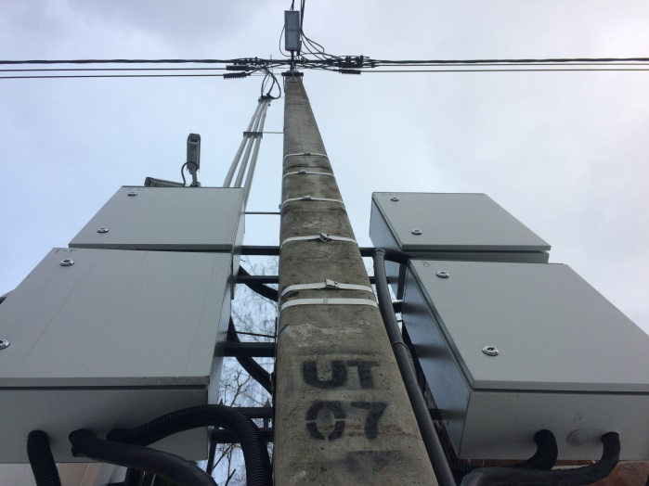
 | Предложение составил
 | Щеголев Александр 8 (915) 0270099

